Reporte de pizzas
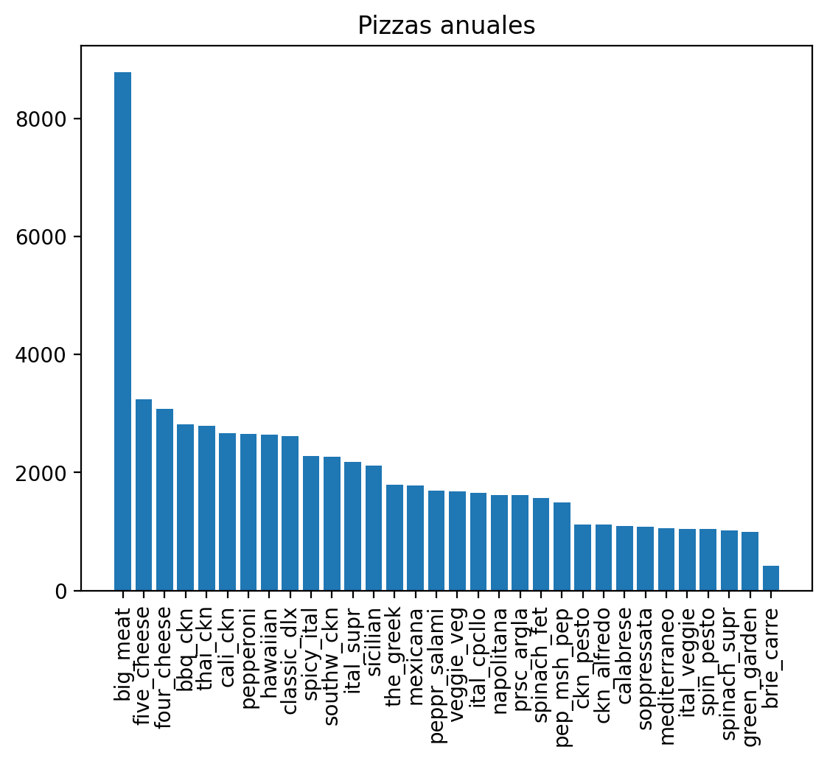
Pizzas anuales

Reporte de ingredientes
Ingredientes por semana | Pedido semanal

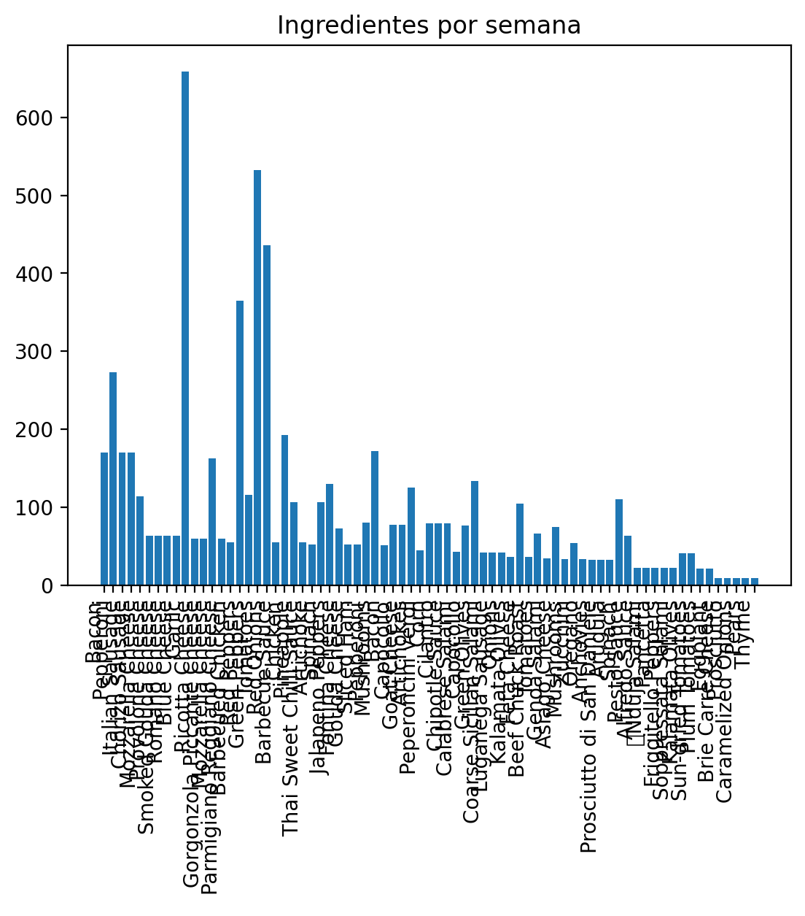
 |  | Ingredientes | Cantidad
 | 0 | Bacon | 170
 | 1 | Pepperoni | 273
 | 2 | Italian Sausage | 170
 | 3 | Chorizo Sausage | 170
 | 4 | Mozzarella Cheese | 114
 | 5 | Provolone Cheese | 63
 | 6 | Smoked Gouda Cheese | 63
 | 7 | Romano Cheese | 63
 | 8 | Blue Cheese | 63
 | 9 | Garlic | 659
 | 10 | Ricotta Cheese | 60
 | 11 | Gorgonzola Piccante Cheese | 60
 | 12 | Mozzarella Cheese | 163
 | 13 | Parmigiano Reggiano Cheese | 60
 | 14 | Barbecued Chicken | 55
 | 15 | Red Peppers | 365
 | 16 | Green Peppers | 116
 | 17 | Tomatoes | 532
 | 18 | Red Onions | 436
 | 19 | Barbecue Sauce | 55
 | 20 | Chicken | 193
 | 21 | Pineapple | 106
 | 22 | Thai Sweet Chilli Sauce | 55
 | 23 | Artichoke | 52
 | 24 | Spinach | 106
 | 25 | Jalapeno Peppers | 130
 | 26 | Fontina Cheese | 73
 | 27 | Gouda Cheese | 52
 | 28 | Sliced Ham | 52
 | 29 | Pepperoni | 80
 | 30 | Mushrooms | 172
 | 31 | Bacon | 51
 | 32 | Capocollo | 77
 | 33 | Goat Cheese | 77
 | 34 | Artichokes | 125
 | 35 | Peperoncini verdi | 45
 | 36 | Corn | 79
 | 37 | Cilantro | 79
 | 38 | Chipotle Sauce | 79
 | 39 | Calabrese Salami | 43
 | 40 | Capocollo | 76
 | 41 | Green Olives | 134
 | 42 | Coarse Sicilian Salami | 42
 | 43 | Luganega Sausage | 42
 | 44 | Onions | 42
 | 45 | Kalamata Olives | 36
 | 46 | Feta Cheese | 105
 | 47 | Beef Chuck Roast | 36
 | 48 | Tomatoes | 66
 | 49 | Genoa Salami | 34
 | 50 | Asiago Cheese | 75
 | 51 | Mushrooms | 33
 | 52 | Zucchini | 54
 | 53 | Oregano | 33
 | 54 | Anchovies | 32
 | 55 | Prosciutto di San Daniele | 32
 | 56 | Arugula | 32
 | 57 | Spinach | 110
 | 58 | Pesto Sauce | 63
 | 59 | Alfredo Sauce | 22
 | 60 | Nduja Salami | 22
 | 61 | Pancetta | 22
 | 62 | Friggitello Peppers | 22
 | 63 | Soppressata Salami | 22
 | 64 | Kalamata Olives | 41
 | 65 | Sun-dried Tomatoes | 41
 | 66 | Plum Tomatoes | 21
 | 67 | Eggplant | 21
 | 68 | Brie Carre Cheese | 9
 | 69 | Prosciutto | 9
 | 70 | Caramelized Onions | 9
 | 71 | Pears | 9
 | 72 | Thyme | 9

Reporte pizzas por más ingresos
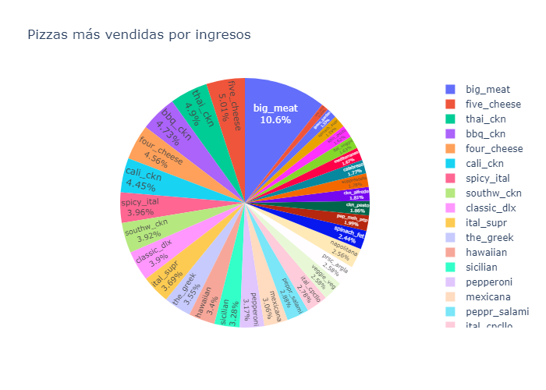
Pizzas más vendidas por ingresos

